0.기본정보입력(필수)
순번 | 단과대학명 | 학부(과) | 교과목명 | 분반 | 수강 인원 | 담당 교수 | 유형
0 | 디자인대학 | 커뮤니케이션디자인전공 | 캡스톤디자인 | 1 | 25 | 이순신 | 산학연계프로젝트 | 작성예시
1 | 공과대학 | 휴먼지능로봇공학과 | 캡스톤디자인 | 1 | 20 | 홍길동 | 문제해결프로젝트 | 실제작성 칸

 | ※ 하단의 "0.기본정보입력(필수)" 시트는 양식 작성 전에 필수로 입력해 주세요.
 | (나머지 양식에 기본 정보가 자동으로 입력 됨)

콤보 박스로 다음 유형 중 택1
- 문제해결프로젝트
- 산학연계프로젝트
- 지역사회연계프로젝트

1.과제계획서
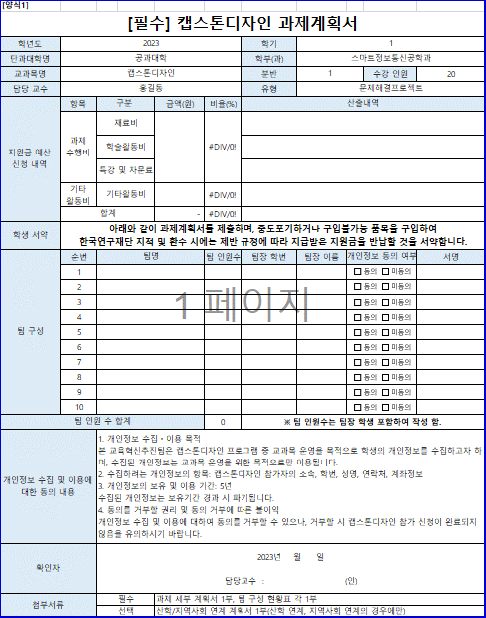
기본정보 자동입력은 0.기본정보입력(필수) 시트를 작성해야 자동입력 됩니다.
자동입력
[양식1]
[필수] 캡스톤디자인 과제계획서
학년도 | 2023 |  |  |  | 학기 | 1
단과대학명 | 공과대학 |  |  |  | 학부(과) | 휴먼지능로봇공학과
교과목명 | 캡스톤디자인 |  |  |  | 분반 | 1 |  | 수강 인원 | 20
1. 산출내역: 넓은 범위에서, 가능한 구체적으로,
학과/교과목 특성상 주로 사는 물품들을 포함하여 기재
2. 기타활동비의 비율은 30%를 초과할 수 없음
담당 교수 | 홍길동 |  |  |  | 유형 | 문제해결프로젝트
지원금 예산 신청 내역 | 항목 | 구분 | 금액(원) | 비율(%) | 산출내역
직접
작성
자동입력
직접작성
 | 과제 수행비 | 재료비 |  | #DIV/0!
 |  | 학술활동비
 |  | 특강 및 자문료
 | 기타 활동비 | 기타활동비 |  | #DIV/0!
타이핑 X
자필서명, 전자서명만 가능
 | 합계 |  | - | #DIV/0!
학생 서약 | 아래와 같이 과제계획서를 제출하며, 중도포기하거나 구입불가능 품목을 구입하여 한국연구재단 지적 및 환수 시에는 제반 규정에 따라 지급받은 지원금을 반납할 것을 서약합니다.
팀 구성 | 순번 | 팀명 |  | 팀 인원수 | 팀장 학번 | 팀장 이름 | 개인정보 동의 여부 |  | 서명
 | 1
작성방법
 | 2
직접작성
 | 3
 | 4
 | 5
 | 6
 | 7
 | 8
 | 9
자동입력
 | 10
팀 인원 수 합계는 수강 인원과 일치해야 함
팀 인원 수 합계 |  |  |  | 0 | ※ 팀 인원수는 팀장 학생 포함하여 작성 함.
개인정보 수집 및 이용에 대한 동의 내용 |  | 1. 개인정보 수집ㆍ이용 목적 본 교육혁신추진팀은 캡스톤디자인 프로그램 중 교과목 운영을 목적으로 학생의 개인정보를 수집하고자 하며, 수집된 개인정보는 교과목 운영을 위한 목적으로만 이용됩니다. 2. 수집하려는 개인정보의 항목: 캡스톤디자인 참가자의 소속, 학번, 성명, 연락처, 계좌정보 3. 개인정보의 보유 및 이용 기간: 5년 수집된 개인정보는 보유기간 경과 시 파기됩니다. 4. 동의를 거부할 권리 및 동의 거부에 따른 불이익 개인정보 수집 및 이용에 대하여 동의를 거부할 수 있으나, 거부할 시 캡스톤디자인 참가 신청이 완료되지 않음을 유의하시기 바랍니다.
필수작성
확인자 |  | 2023년 월 일 담당교수 : (인)
첨부서류 |  | 필수 | 과제 세부 계획서 1부, 팀 구성 현황표 각 1부
 |  | 선택 | 산학/지역사회 연계 계획서 1부(산학 연계, 지역사회 연계의 경우에만)

2.과제 세부 계획서
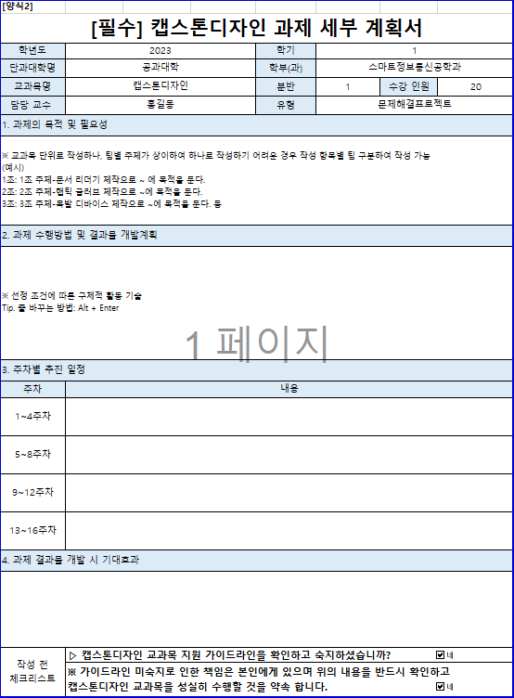
자동입력
[양식2]
[필수] 캡스톤디자인 과제 세부 계획서
학년도 | 2023 | 학기 | 1
단과대학명 | 공과대학 | 학부(과) | 휴먼지능로봇공학과
교과목명 | 캡스톤디자인 | 분반 | 1 | 수강 인원 | 20
담당 교수 | 홍길동 | 유형 | 문제해결프로젝트
1. 과제의 목적 및 필요성
※ 교과목 단위로 작성하나, 팀별 주제가 상이하여 하나로 작성하기 어려운 경우 작성 항목별 팀 구분하여 작성 가능 (예시) 1조: 1조 주제-문서 리더기 제작으로 ~ 에 목적을 둔다. 2조: 2조 주제-햅틱 글러브 제작으로 ~에 목적을 둔다. 3조: 3조 주제-목발 디바이스 제작으로 ~에 목적을 둔다. 등

작성방법
2. 과제 수행방법 및 결과물 개발계획
※ 선정 조건에 따른 구체적 활동 기술 Tip. 줄 바꾸는 방법: Alt + Enter
직접작성

3. 주차별 추진 일정
주차 | 내용
1~4주차
5~8주차
9~12주차
13~16주차
4. 과제 결과물 개발 시 기대효과

작성 전 체크리스트 | ▷ 캡스톤디자인 교과목 지원 가이드라인을 확인하고 숙지하셨습니까?
 | ※ 가이드라인 미숙지로 인한 책임은 본인에게 있으며 위의 내용을 반드시 확인하고 캡스톤디자인 교과목을 성실히 수행할 것을 약속 합니다.

3.팀 구성 현황표
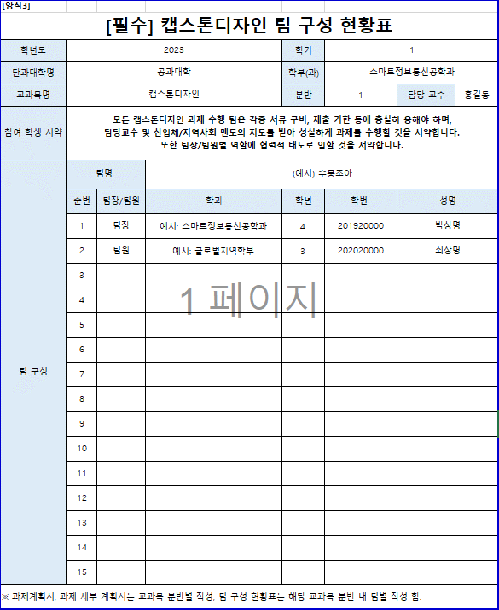
자동입력
[양식3]
[필수] 캡스톤디자인 팀 구성 현황표
학년도 | 2023 |  |  | 학기 | 1
단과대학명 | 공과대학 |  |  | 학부(과) | 휴먼지능로봇공학과
교과목명 | 캡스톤디자인 |  |  | 분반 | 1 | 담당 교수 | 홍길동
직접작성
참여 학생 서약 | 모든 캡스톤디자인 과제 수행 팀은 각종 서류 구비, 제출 기한 등에 충실히 응해야 하며, 담당교수 및 산업체/지역사회 멘토의 지도를 받아 성실하게 과제를 수행할 것을 서약합니다. 또한 팀장/팀원별 역할에 협력적 태도로 임할 것을 서약합니다.
팀 구성 | 팀명 |  | (예시) 수뭉조아
작성방법
 | 순번 | 팀장/팀원 | 학과 | 학년 | 학번 | 성명
 | 1 | 팀장 | 예시: 스마트정보통신공학과 | 4 | 201920000 | 박상명
 | 2 | 팀원 | 예시: 글로벌지역학부 | 3 | 202020000 | 최상명
 | 3
직접작성
 | 4
 | 5
 | 6
 | 7
 | 8
 | 9
 | 10
 | 11
 | 12
 | 13
 | 14
 | 15
※ 과제계획서, 과제 세부 계획서는 교과목 분반별 작성, 팀 구성 현황표는 해당 교과목 분반 내 팀별 작성 함.

4.산학지역사회 연계 계획서
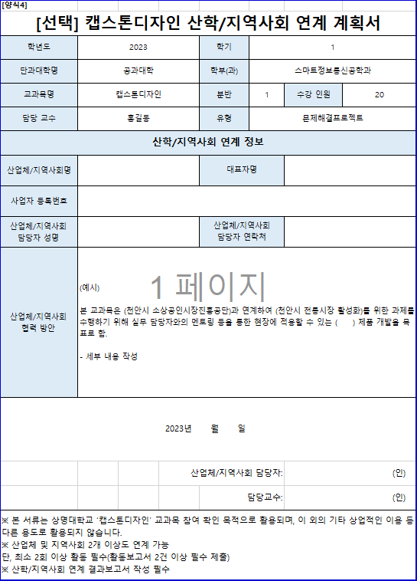
[양식4]
[선택] 캡스톤디자인 산학/지역사회 연계 계획서
학년도 | 2023 |  | 학기 | 1
자동입력
단과대학명 | 공과대학 |  | 학부(과) | 휴먼지능로봇공학과
교과목명 | 캡스톤디자인 |  | 분반 | 1 | 수강 인원 | 20
대표자, 사업자등록번호는 '산학연계'만 작성
담당 교수 | 홍길동 |  | 유형 | 문제해결프로젝트
산학/지역사회 연계 정보
산업체/지역사회명 |  |  | 대표자명
작성방법
직접작성
사업자 등록번호
산업체/지역사회 담당자 성명 |  |  | 산업체/지역사회 담당자 연락처
산업체/지역사회 협력 방안 | (예시) 본 교과목은 (천안시 소상공인시장진흥공단)과 연계하여 (천안시 전통시장 활성화)를 위한 과제를 수행하기 위해 실무 담당자와의 멘토링 등을 통한 현장에 적용할 수 있는 ( ) 제품 개발을 목표로 함. - 세부 내용 작성
필수작성
2023년 월 일
 |  | 산업체/지역사회 담당자: |  |  | (인)
 |  |  | 담당교수: |  | (인)
※ 본 서류는 상명대학교 ‘캡스톤디자인’ 교과목 참여 확인 목적으로 활용되며, 이 외의 기타 상업적인 이용 등 다른 용도로 활용되지 않습니다. ※ 산업체 및 지역사회 2개 이상도 연계 가능 단, 최소 2회 이상 활동 필수(활동보고서 2건 이상 필수 제출) ※ 산학/지역사회 연계 결과보고서 작성 필수

